Ｐ21
イ．職員一人当たり業務量
 | 令和６年度における上水道事業及び水道用水供給事業の職員数は2,298人で前年度より5人
 | 増加している。〔図－１１〕
 | 上水道事業における職員一人当たり業務量をみると、給水量では32.3万ｍ3で前年度より変化なし、
 | 給水人口は3,019人で前年度に比べ10人の減少、営業収益では6,068万円で前年度に比べ
 | 75万円の増加となっている。〔表－１５〕
 | また、水道用水供給事業における職員一人当たり給水量をみると、94.7万ｍ3で前年度に比べて
 | 1.2万ｍ3増加、営業収益では9,379万円で前年度に比べ10万円増加している。〔表－１６〕

図－１１ 職員数の推移
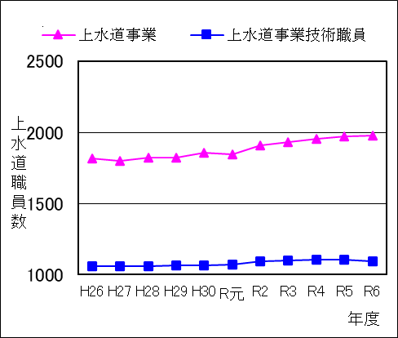
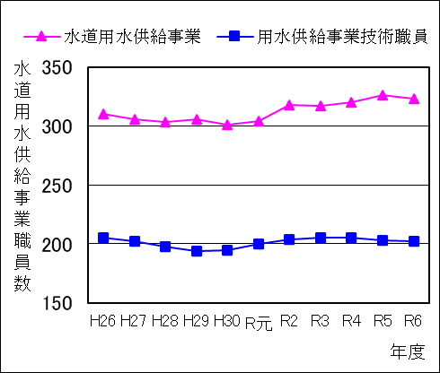

（人）

（人）

 |  |  |  |  |  |  |  |  |  |  |  |  | （単位：人）
年 度 |  | H26 | H27 | H28 | H29 | H30 | R元 | R2 | R3 | R4 | R5 | R6
上水道事業職員数 |  | 1,816 | 1,798 | 1,821 | 1,825 | 1,856 | 1,843 | 1,906 | 1,932 | 1,954 | 1,967 | 1,975
（うち技術職員数） |  | 1,057 | 1,060 | 1,059 | 1,064 | 1,064 | 1,072 | 1,092 | 1,101 | 1,105 | 1,105 | 1,097
水道用水供給事業職員数 |  | 310 | 306 | 303 | 306 | 301 | 304 | 318 | 317 | 320 | 326 | 323
（うち技術職員数） |  | 205 | 202 | 198 | 194 | 195 | 200 | 204 | 205 | 205 | 203 | 202
合 計 |  | 2,126 | 2,104 | 2,124 | 2,131 | 2,157 | 2,147 | 2,224 | 2,249 | 2,274 | 2,293 | 2,298
（うち技術職員数） |  | 1,262 | 1,262 | 1,257 | 1,258 | 1,259 | 1,272 | 1,296 | 1,306 | 1,310 | 1,308 | 1,299

表－１５ 上水道事業職員一人当たり業務量
年 度 |  | H26 | H27 | H28 | H29 | H30 | R元 | R2 | R3 | R4 | R5 | R6
職員一人当たり給水量 (万㎥） |  | 34.9 | 35.4 | 35.0 | 35.3 | 34.6 | 34.6 | 34.0 | 33.3 | 32.5 | 32.2 | 32.3
職員一人当たり給水人口 (人） |  | 3,213 | 3,265 | 3,235 | 3,237 | 3,193 | 3,225 | 3,122 | 3,082 | 3,048 | 3,029 | 3,019
職員一人当たり営業収益（万円） |  | 6,511 | 6,594 | 6,525 | 6,590 | 6,736 | 6,493 | 6,274 | 6,133 | 6,000 | 5,993 | 6,068

表－１６ 水道用水供給事業職員一人当たり業務量
年 度 |  | H26 | H27 | H28 | H29 | H30 | R元 | R2 | R3 | R4 | R5 | R6
職員一人当たり給水量 (万㎥） |  | 88.3 | 90.5 | 91.7 | 93.0 | 95.6 | 94.8 | 93.6 | 93.7 | 93.2 | 93.5 | 94.7
職員一人当たり営業収益（万円） |  | 10,020 | 10,193 | 10,170 | 10,103 | 10,161 | 9,920 | 9,563 | 9,583 | 9,499 | 9,369 | 9,379

